バグ報告書
※背景が青っぽくなっている箇所に記入してください。
No.1 | 事象 | 対応内容 | ステータス | 発見者
場所
HOME | スライダーの横幅が100%じゃない →仕様？ |  |  | 松田 | 確認

No.2 | 事象 | 対応内容 | ステータス | 発見者
場所
UserCreate画面 | パスワードのエラーが右にいっている | 仕様です |  | 松田 | 1/29 確認済 松尾

No.3 | 事象 | 対応内容 | ステータス | 発見者
場所
カート確認 | 2つの商品しか表示されない |  |  | 松田 | 1/26修正：佐川

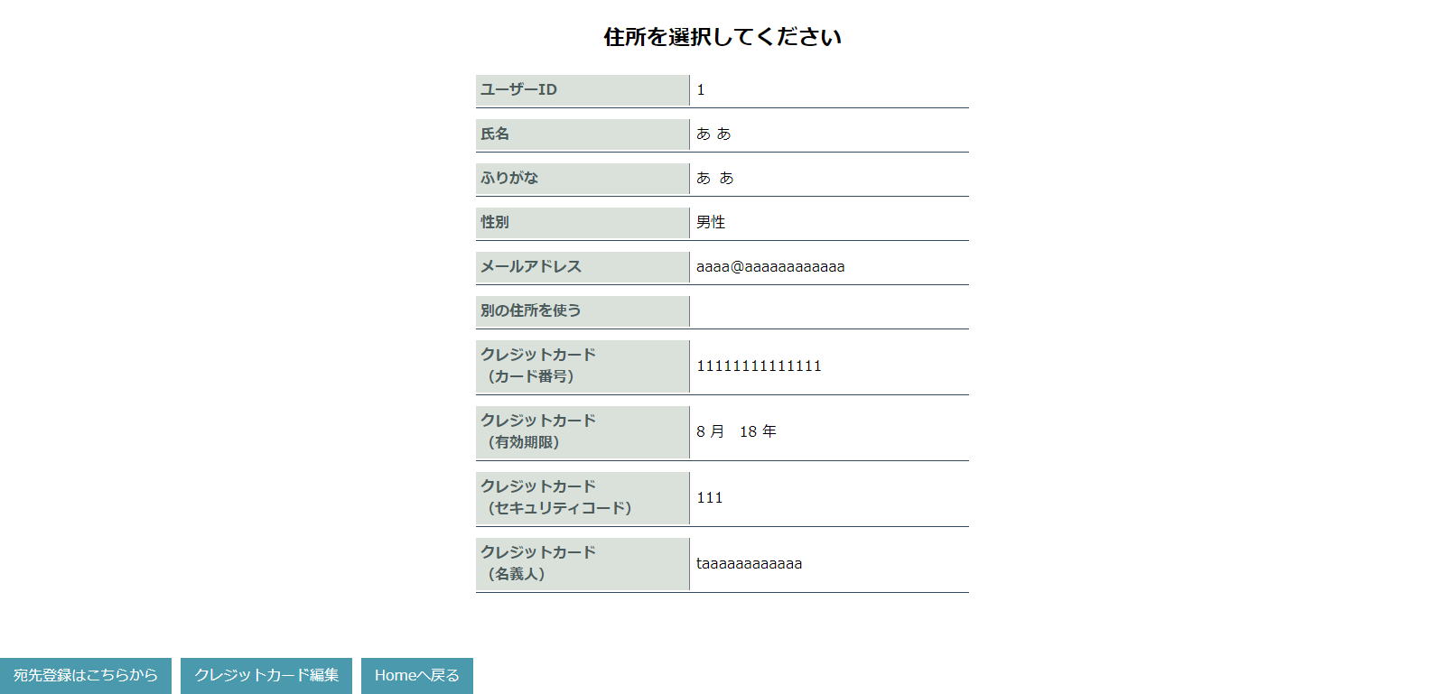
No.4 | 事象 | 対応内容 | ステータス | 発見者
場所
paymentpage画面 | 宛先クレカ登録をした後、決済画面に進む方法がわからない |  |  | 松田 | 1/26修正：中村

No.5 | 事象 | 対応内容 | ステータス | 発見者
場所
商品一覧画面 | 「価格の安い順に並び替え」で並び替えた後、元の並び順に戻せない |  |  | 松田 | 確認

No.6 | 事象 | 対応内容 | ステータス | 発見者
場所
ログイン画面 | 「戻る」ボタンを押すとエラーに |  |  | 松田 | 1/26修正：西岡

No.7 | 事象 | 対応内容 | ステータス | 発見者
場所

No.7 | 事象 | 対応内容 | ステータス | 発見者
場所

No.8 | 事象 | 対応内容 | ステータス | 発見者
場所

No.9 | 事象 | 対応内容 | ステータス | 発見者
場所

No.10 | 事象 | 対応内容 | ステータス | 発見者
場所

